对账
订单号 | 订单类型 | 入住日期 | 离店日期 | 应收 |  |  |  | ,
999224663382779 | 正常 | 2023-07-02 | 2023-07-06 | 483 | 483.00 | 3477326 | 0 | ,3477326 | 直采
999224787847189 | 正常 | 2023-07-06 | 2023-07-09 | 1240.08 | 1240.08 | 3508546 | 0 | ,3508546 | 直采
999224888735564 | 正常 | 2023-06-29 | 2023-07-03 | 728.18 | 728.18 | 3534369 | 0 | ,3534369 | 直采
999224943272076 | 正常 | 2023-07-03 | 2023-07-06 | 693.78 | 693.78 | 3547964 | 0 | ,3547964 | 直采
999224986747480 | 正常 | 2023-07-05 | 2023-07-08 | 243.51 | 243.51 | 3558008 | 0 | ,3558008 | 直采
999225032114219 | 正常 | 2023-06-30 | 2023-07-03 | 521.76 | 521.76 | 3570690 | 0 | ,3570690 | 直采
999225092349762 | 正常 | 2023-07-07 | 2023-07-09 | 154 | 154.00 | 3585133 | 0 | ,3585133 | 直采
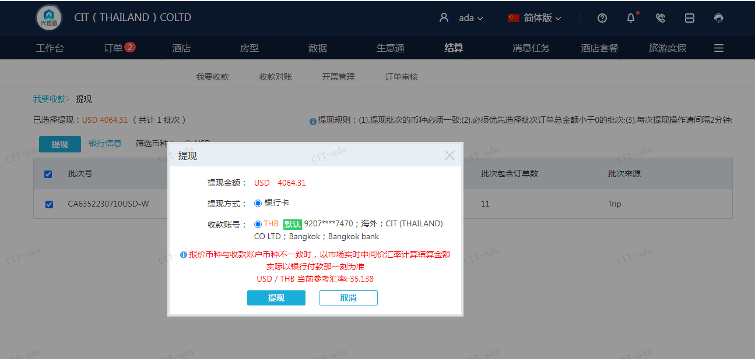
 |  |  |  | 4064.31
 |  |  |  | USD 4064.31
A230710094047911 | 4064.31 | 142811.72
USD / THB 当前参考汇率: 35.138
总计：4064.31 USD/ 142811.72 THB

